2021_Actividades I+D
 |  |  |  |  |  |  |  |  |  |  |  |  | Unidade de Análises e Programas

Actividades de I+D contratadas ao longo do ano_Información xeral
Fonte: SUXI; Meta4
Data do informe: abril 2022

2021_CONTRATACIÓN I+D
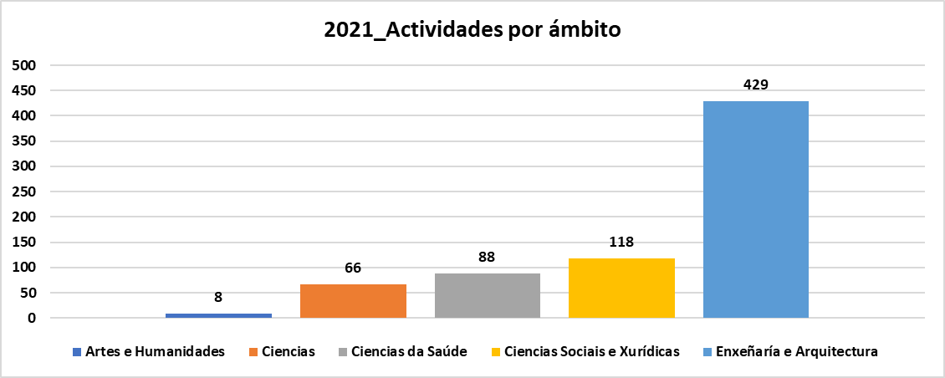

Contratación artigo 83 LOU (inclúe xestión externa) | Ámbito do PDI responsable da actividade |  |  |  |  |  |  |  |  |  | Total | Total
 | Artes e Humanidades |  | Ciencias |  | Ciencias da Saúde |  | Ciencias Sociais e Xurídicas |  | Enxeñaría e Arquitectura
 | Nº actividades | Importe | Nº actividades | Importe | Nº actividades | Importe | Nº actividades | Importe | Nº actividades | Importe | Nº actividades | Importe
Contrato | 2 | 39,743.99 € | 21 | 1,234,144.14 € | 5 | 124,957.11 € | 26 | 556,398.39 € | 41 | 3,016,303.67 € | 95 | 4,971,546.70 €
Curso |  |  | 3 | 36,137.62 € |  |  | 4 | 18,722.00 € | 5 | 30,002.00 € | 12 | 84,861.62 €
Informe | 6 | 21,516.00 € | 42 | 129,814.31 € | 83 | 170,995.80 € | 88 | 417,934.85 € | 383 | 782,335.60 € | 602 | 1,522,596.56 €
Total | 8 | 61,259.99 € | 66 | 1,400,096.07 € | 88 | 295,952.91 € | 118 | 993,055.24 € | 429 | 3,828,641.27 € | 709 | 6,579,004.88 €

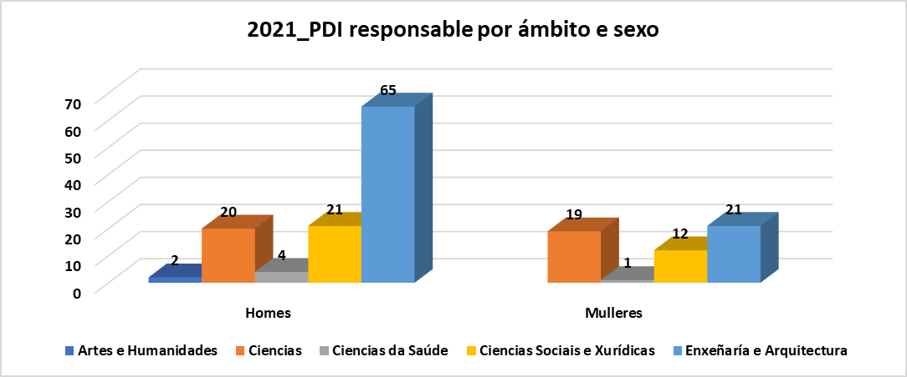
Actividades por ámbito, sexo e categoría | Artes e Humanidades | Ciencias |  | Ciencias da Saúde |  | Ciencias Sociais e Xurídicas |  | Enxeñaría e Arquitectura |  | Total
 | Homes | Homes | Mulleres | Homes | Mulleres | Homes | Mulleres | Homes | Mulleres
Axudante doutor/a |  | 1 | 1 |  |  | 2 | 2 | 1 |  | 7
Catedrático/a de Universidade |  | 25 | 4 | 3 | 2 | 46 | 3 | 111 | 5 | 199
Persoal contratado con cargo a proxectos |  |  | 1 |  |  |  |  |  |  | 1
Persoal de programas de investigación | 3 | 2 | 9 |  |  | 3 |  | 4 | 14 | 35
Profesor/a contratado/a doutor/a |  |  | 1 |  |  | 6 | 5 | 74 | 25 | 111
Profesor/a titular de Universidade | 5 | 14 | 8 | 83 |  | 47 | 4 | 100 | 95 | 356
Total | 8 | 42 | 24 | 86 | 2 | 104 | 14 | 290 | 139 | 709

PDI responsable que realiza a actividade, por ámbito, sexo e categoría | Artes e Humanidades | Ciencias |  | Ciencias da Saúde |  | Ciencias Sociais e Xurídicas |  | Enxeñaría e Arquitectura |  | Total
 | Homes | Homes | Mulleres | Homes | Mulleres | Homes | Mulleres | Homes | Mulleres
Axudante doutor/a |  | 1 | 1 |  |  | 1 | 1 | 1 |  | 5
Catedrático/a de Universidade |  | 10 | 3 | 3 | 1 | 6 | 3 | 24 | 2 | 52
Persoal contratado con cargo a proxectos |  |  | 1 |  |  |  |  |  |  | 1
Persoal de programas de investigación | 1 | 1 | 5 |  |  | 1 |  | 3 | 4 | 15
Profesor/a contratado/a doutor/a |  |  | 1 |  |  | 5 | 5 | 12 | 3 | 26
Profesor/a titular de Universidade | 1 | 8 | 8 | 1 |  | 8 | 3 | 25 | 12 | 66
Total | 2 | 20 | 19 | 4 | 1 | 21 | 12 | 65 | 21 | 165

2021_Actividades I+D segundo ámbito xeográfico
2021_Importes actividades I+D segundo ámbito xeográfico
Actividades segundo ámbito xeográfico | Tipo de actividade | Nº actividades | Importe
Comunidade Autónoma | Contrato | 70 | 2,414,294.01 €
 | Curso | 10 | 47,124.00 €
 | Informe | 298 | 969,562.09 €
Fóra UE | Contrato | 3 | 248,642.24 €
 | Curso | 2 | 37,737.62 €
 | Informe | 5 | 36,562.22 €
Resto de España | Contrato | 16 | 2,058,180.45 €
 | Informe | 295 | 502,016.30 €
Unión Europea | Contrato | 6 | 250,430.00 €
 | Informe | 4 | 14,455.95 €
Total |  | 709 | 6,579,004.88 €

2021_Importes actividades I+D segundo natureza contratante
2021_Actividades I+D segundo natureza contratante
Actividades segundo natureza contratante | Tipo de actividade | Nº actividades | Importe
Administración Pública | Contrato | 16 | 1,095,772.23 €
 | Curso | 4 | 13,564.04 €
 | Informe | 69 | 286,674.35 €
Empresas | Contrato | 67 | 3,376,307.33 €
 | Curso | 4 | 31,859.96 €
 | Informe | 488 | 1,066,215.84 €
Fundacións / Asociacións | Contrato | 11 | 397,690.90 €
 | Curso | 2 | 1,700.00 €
 | Informe | 40 | 152,331.87 €
Outros | Contrato | 1 | 101,776.24 €
 | Curso | 2 | 37,737.62 €
 | Informe | 5 | 17,374.50 €
Total |  | 709 | 6,579,004.88 €

2021_Facturación CACTI
 |  |  |  |  |  |  |  | Unidade de Análises e Programas

Fonte: Área de apoio á investigación e transferencia ámbito científico
Data do informe: abril 2022

2021_FACTURACIÓN CACTI

Clientes segundo tipoloxía | Nº usuarios/as | Importe bruto | IVE | Total importes | % tipoloxía |  | Facturación segundo tipoloxía | Nº facturas | Importe bruto | IVE | Total importes | % facturación
Cargo interno | 124 | 305,090.24 € | 0.00 € | 305,090.24 € | 66.31% |  | Cargo interno | 8139 | 305,090.24 € | 0.00 € | 305,090.24 € | 96.53%
Entidade privada internal | 3 | 4,365.00 € | 0.00 € | 4,365.00 € | 1.60% |  | Entidade privada internal | 6 | 4,365.00 € | 0.00 € | 4,365.00 € | 0.07%
Entidade privada nacional | 30 | 54,839.76 € | 10,869.61 € | 65,709.37 € | 16.04% |  | Entidade privada nacional | 149 | 54,839.76 € | 10,869.61 € | 65,709.37 € | 1.77%
Organismo público internacional | 12 | 33,013.71 € | 0.00 € | 33,013.71 € | 6.42% |  | Organismo público internacional | 35 | 33,013.71 € | 0.00 € | 33,013.71 € | 0.42%
Organismo público nacional | 18 | 64,773.55 € | 13,602.44 € | 78,375.99 € | 9.63% |  | Organismo público nacional | 103 | 64,773.55 € | 13,602.44 € | 78,375.99 € | 1.22%
Total | 187 | 462,082.25 € | 24,472.06 € | 486,554.31 € | 100.00% |  | Total | 8432 | 462,082.25 € | 24,472.06 € | 486,554.31 € | 100.00%

 |  |  |  |  |  | Nº facturas | Importe medio bruto por factura
 |  |  |  |  |  | 8432 | 54.80 €

2021_Importes brutos CACTI Ámbito xegráfico e natureza

Importes por ámbito xeográfico | Tipo natureza | Importe bruto | IVE | Total importes
Comunidade Autónoma | Cargo interno | 305,090.24 € | 0.00 € | 305,090.24 €
 | Entidade privada nacional | 40,799.50 € | 8,551.10 € | 49,350.60 €
 | Organismo público nacional | 20,103.61 € | 4,221.76 € | 24,325.37 €
Resto de España | Entidade privada nacional | 14,040.25 € | 2,318.52 € | 16,358.77 €
 | Organismo público nacional | 44,669.93 € | 9,380.69 € | 54,050.62 €
Unión Europea | Entidade privada internal | 4,365.00 € | 0.00 € | 4,365.00 €
 | Organismo público internacional | 33,013.71 € | 0.00 € | 33,013.71 €
Total |  | 462,082.25 € | 24,472.06 € | 486,554.31 €

2021_Nº facturas Ámbito xeográfico e natureza
Facturas por ámbito xeográfico | Tipo natureza | Nº facturas
Comunidade Autónoma | Cargo interno | 8139
 | Entidade privada nacional | 129
 | Organismo público nacional | 34
Resto de España | Entidade privada nacional | 20
 | Organismo público nacional | 69
Unión Europea | Entidade privada internal | 6
 | Organismo público internacional | 35
Total |  | 8432

2021_CINBIO
 |  |  |  |  |  |  |  | Unidade de Análises e Programas

Fonte: Área de apoio á investigación e transferencia ámbito científico
Data do informe: abril 2022

2021_FACTURACIÓN CINBIO

Clientes | nº de usuarios/as | Importe | IVE | Total Facturación | % facturación | Nº Solicitudes | Importe medio bruto por solicitude
Cargo Interno | 24 | 6,929.46 € | 0.00 € | 6,929.46 € | 65.05% | 515 | 19.43 €
Entidade privada | 6 | 2,570.15 € | 539.73 € | 3,109.88 € | 29.19%
Org. Publicos Nacionales | 1 | 506.60 € | 106.39 € | 612.99 € | 5.75%
Total | 31 | 10,006.21 € | 646.12 € | 10,652.33 €

2021_Facturación bruta CINBIO Ambito xeográfico e natureza

Importes por ámbto xeográfico | Tipo natureza | Importe | IVE | Total
Comunidade Autónoma | Cargo Interno | 6,929.46 € | 0.00 € | 6,929.46 €
 | Entidade privada | 2,570.15 € | 539.73 € | 3,109.88 €
Resto de España | Organismo público | 506.60 € | 106.39 € | 612.99 €
Total |  | 10,006.21 € | 646.12 € | 10,652.33 €

Facturas emitidas por ámbito xeográfico | Tipo natureza | Nº de facturas
Comunidade Autónoma | Cargo Interno | 491
 | Entidade privada | 22
Resto de España | Organismo público | 2
Total |  | 515

2021_Nº de facturas Ámbito xeográfico e natureza

2021_Facturación ECIMAT
 |  |  |  |  |  |  |  | Unidade de Análises e Programas

Fonte: Área de apoio á investigación e transferencia ámbito científico
Data do informe: abril 2022

2021_FACTURACIÓN ECIMAT

Clientes segundo tipoloxía | Nº usuarios/as | Importe bruto | IVE | Total importes | % tipoloxía |  | Facturación segundo tipoloxía | Nº facturas | Importe bruto | IVE | Total importes | % facturación
Cargo Interno | 20 | 24,619.85 € | 0.00 € | 24,619.85 € | 55.56% |  | Cargo Interno | 77 | 24,619.85 € | 0.00 € | 24,619.85 € | 14.72%
Entidade privada Internacional | 1 | 3,518.98 € | 0.00 € | 3,518.98 € | 2.78% |  | Entidade privada Internacional | 3 | 3,518.98 € | 0.00 € | 3,518.98 € | 2.10%
Entidade privada nacional | 8 | 103,030.55 € | 21,636.41 € | 124,666.96 € | 22.22% |  | Entidade privada nacional | 26 | 103,030.55 € | 21,636.41 € | 124,666.96 € | 74.56%
Organismos públicos internacionais | 3 | 1,555.92 € | 0.00 € | 1,555.92 € | 8.33% |  | Organismos públicos internacionais | 3 | 1,555.92 € | 0.00 € | 1,555.92 € | 0.93%
Organismos públicos nacionais | 4 | 10,620.04 € | 2,230.20 € | 12,850.24 € | 11.11% |  | Organismos públicos nacionais | 4 | 10,620.04 € | 2,230.20 € | 12,850.24 € | 7.69%
Total | 36 | 143,345.33 € | 23,866.61 € | 167,211.95 € | 100.00% |  | Total | 113 | 143,345.33 € | 23,866.61 € | 167,211.95 € | 100.00%

 |  |  |  |  |  | Nº facturas | Importe medio bruto por factura
 |  |  |  |  |  | 113 | 1,268.54 €

2021_Importes brutos ECIMAT Ámbito xeográfico e natureza
Importes por ámbito xeográfico | Tipo natureza | Importe bruto | IVE | Total importes
Comunidade Autónoma | Cargo Interno | 24,619.85 € | 0.00 € | 24,619.85 €
 | Entidade privada nacional | 95,960.55 € | 20,151.71 € | 116,112.26 €
Resto de España | Entidade privada nacional | 7,070.00 € | 1,484.70 € | 8,554.70 €
 | Organismos públicos nacionais | 10,620.04 € | 2,230.20 € | 12,850.24 €
Unión Europea | Entidade privada Internacional | 3,518.98 € | 0.00 € | 3,518.98 €
 | Organismos públicos internacionais | 1,555.92 € | 0.00 € | 1,555.92 €
Total |  | 143,345.33 € | 23,866.61 € | 167,211.95 €

Facturas por ámbito xeográfico | Tipo natureza | Nº facturas
Comunidade Autónoma | Cargo Interno | 77
 | Entidade privada nacional | 20
2021_Nº facturas Ámbito xeográfico e natureza
Resto de España | Entidade privada nacional | 6
 | Organismos públicos nacionais | 4
Unión Europea | Entidade privada Internacional | 3
 | Organismos públicos internacionais | 3
Total |  | 113

